Накладная-№3
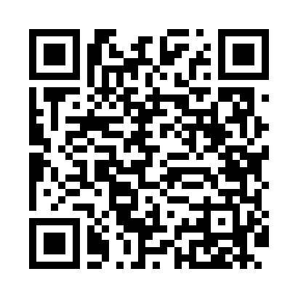
Номер товарно-транспортной накладной: |  |  | Торговый представитель: Kamol aka
Поставщик: Toshkent falcon fly 2 |  |  | Телефон торгового представителя: +998979626299
Дата отгрузки: 13.11.2025 |  |  | Контрагент: Dona zakass
Дата консигнации: |  |  | Адрес:
Доставщик: |  |  | Телефон:
Телефон доставщика:
Время заказа: 13.11.2025 09:24:57
№ | Штрих-код | Название товаров (работ,услуг) | Количество | Количество в кейсе | Цена | Сумма
 |  |  | 95 |  |  | 275.6
1 | 5710844050134 | Металлический Чайник BK-311 XP-7-116 | 1 | 1 шт. | 5.30 | 5.30
2 | 4690317056850 | Металлический Чайник BH-5685 XP-7-122 | 1 | 1 шт. | 8.80 | 8.80
3 | 2011854216149 | Фартук cooking SV-76-10 | 10 | 10 шт. | 1.70 | 17
4 | 6915175096427 | Фартук текстильный, DB-63-73 | 10 | 10 шт. | 0.50 | 5
5 | 6912346823677 | Фартук текстильный DB-63-75 | 5 | 5 шт. | 1 | 5
6 | 6943030363834 | Фартук текстильный DB-63-76 | 5 | 5 шт. | 1.40 | 7
7 | 6966262933880 | Салфетка кухонная DB-63-38 | 5 | 5 шт. | 0.80 | 4
8 | 6972682030191 | Кухонное полотенце DB-63-37 | 6 | 6 шт. | 1.50 | 9
9 | 6899450321698 | Форма для выпечки металлическая DB-3-141 | 2 | 2 шт. | 2 | 4
10 | 6876543211531 | Форма для выпечки металлическая Размерли 3PCS 0.3mm DB-3-53 | 2 | 2 шт. | 3.30 | 6.60
11 | 7324578234616 | Машина для резки картофеля фри с лезвиями из нержавеющей стали ATY869 DB-5-227 | 2 | 2 шт. | 4 | 8
12 | 6973048881785 | Совун учун пластмас подставка XJ8178 DB-14-57 | 12 | 12 шт. | 0.90 | 10.80
13 | 6945120215481 | Пластмассовый столовый поднос для транспортир овки пищи CY-13001C в большой каропке 48 шт D B-152-43 | 5 | 5 шт. | 1.60 | 8
14 | 6945120296565 | Пластмассовый столовый поднос для транспортир овки пищи CY-13001B в большой каропке 48 шт D B-152-44 | 5 | 5 шт. | 1.50 | 7.50
15 | 6945120232020 | Пластмассовый столовый поднос для транспортир овки пищи CY-1300A в большой каропке 48 шт DB -152-45 | 5 | 5 шт. | 1.40 | 7
16 | 6001245052049 | Венчик для взбивания ручной CEB409-14 DB-5-20 4 | 6 | 6 шт. | 1.60 | 9.60
17 | 6990054113242 | Термос вакумные для питья 1000 ml XP-16-25 | 2 | 2 шт. | 4.40 | 8.80
18 | 6958701524452 | Пластмассовая мусорная корзина 283 DB-152-445 | 2 | 2 шт. | 1.80 | 3.60
19 | 6920240023642 | Напольные коврики для ванной комнаты 45*120CM XP-23-64 | 2 | 2 шт. | 8.20 | 16.40
20 | 6920240023277 | Коврики напольные для ванной комнаты 50*80CM XP-23-27 | 2 | 2 шт. | 3.80 | 7.60
21 | 6920240023284 | Коврики напольные для ванной комнаты 80*120CM В большой каропке 30 шт XP-23-28 | 2 | 2 шт. | 9.20 | 18.40
22 | 6920240023611 | Коврики напольные для ванной комнаты 80*80CM XP-23-61 | 2 | 2 шт. | 9.60 | 19.20
23 | 4512146235945 | Коврики напольные для ванной комнаты 0.9*15M XP-23-99 | 1 | 1 коробка | 79 | 79
Итого: 275.6$|->UZS: 3,445,000.00

